2019
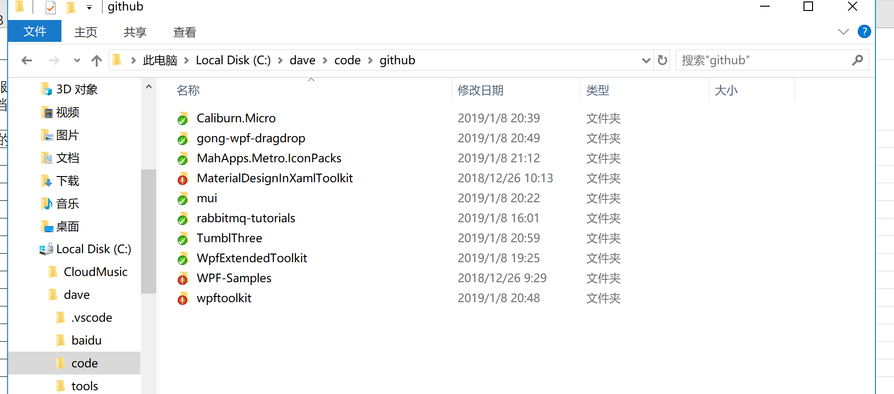
时间 | 计划 | 实际完成
2019-01-05 | 1.学习autofac 2.阿里云容器服务 3.rabbitmq文档阅读 4.
2019-01-08 | 在 C:\dave\code\github 下下载了github 有趣的代码

